Лист1
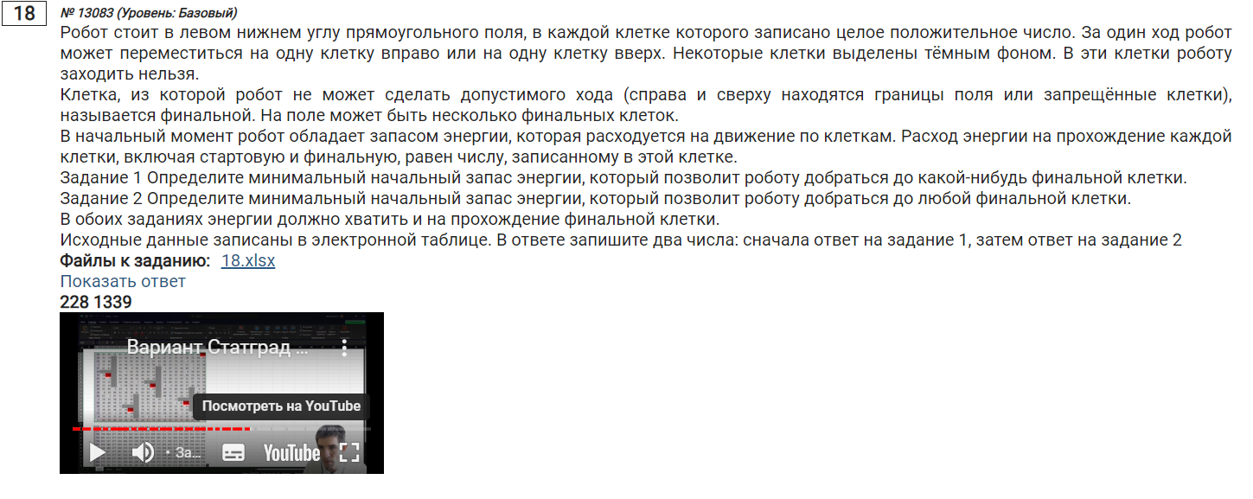
50 | 43 | 50 | 42 | 43 | 61 | 90 | 37 | 58 | 28 | 71 | 25 | 44 | 83 | 88 | 40 | 76 | 57 | 56 | 99
59 | 95 | 14 | 19 | 23 | 86 | 91 | 88 | 97 | 2 | 44 | 41 | 67 | 22 | 35 | 27 | 58 | 15 | 38 | 92
53 | 26 | 46 | 64 | 17 | 23 | 85 | 47 | 82 | 31 | 67 | 44 | 82 | 42 | 79 | 29 | 2 | 19 | 63 | 33
2 | 32 | 67 | 27 | 38 | 44 | 21 | 14 | 86 | 98 | 96 | 15 | 85 | 55 | 21 | 17 | 31 | 7 | 10 | 48
47 | 82 | 61 | 40 | 41 | 48 | 4 | 69 | 33 | 78 | 22 | 37 | 1 | 87 | 15 | 46 | 86 | 7 | 47 | 37
69 | 93 | 98 | 52 | 52 | 3 | 60 | 70 | 36 | 64 | 61 | 45 | 95 | 39 | 30 | 18 | 9 | 59 | 63 | 68
70 | 74 | 69 | 75 | 61 | 36 | 59 | 90 | 80 | 51 | 10 | 30 | 14 | 20 | 97 | 83 | 44 | 55 | 56 | 28
65 | 13 | 3 | 32 | 20 | 94 | 48 | 62 | 26 | 59 | 30 | 45 | 22 | 80 | 13 | 93 | 22 | 87 | 74 | 13
20 | 53 | 25 | 75 | 50 | 98 | 73 | 7 | 50 | 73 | 88 | 8 | 78 | 84 | 35 | 41 | 52 | 37 | 20 | 49
63 | 53 | 16 | 83 | 3 | 84 | 88 | 47 | 27 | 24 | 68 | 75 | 6 | 4 | 58 | 89 | 57 | 40 | 36 | 73
59 | 92 | 90 | 5 | 44 | 8 | 44 | 47 | 34 | 59 | 54 | 70 | 89 | 72 | 89 | 65 | 64 | 18 | 4 | 80
26 | 8 | 34 | 89 | 62 | 28 | 28 | 82 | 62 | 92 | 6 | 7 | 90 | 17 | 95 | 98 | 14 | 54 | 87 | 20
60 | 62 | 1 | 67 | 31 | 21 | 11 | 51 | 35 | 38 | 96 | 90 | 88 | 40 | 25 | 50 | 74 | 97 | 56 | 88
7 | 19 | 35 | 58 | 20 | 33 | 86 | 68 | 52 | 85 | 31 | 39 | 3 | 77 | 13 | 68 | 73 | 21 | 95 | 83
99 | 20 | 88 | 39 | 23 | 67 | 42 | 23 | 55 | 35 | 20 | 25 | 41 | 63 | 1 | 42 | 52 | 72 | 77 | 12
39 | 21 | 87 | 60 | 71 | 21 | 12 | 62 | 36 | 71 | 48 | 12 | 64 | 68 | 22 | 48 | 25 | 62 | 11 | 46
2 | 59 | 82 | 44 | 13 | 14 | 27 | 32 | 74 | 76 | 77 | 37 | 83 | 30 | 32 | 79 | 20 | 36 | 17 | 51
75 | 17 | 19 | 1 | 26 | 88 | 14 | 32 | 87 | 61 | 44 | 90 | 58 | 32 | 88 | 2 | 45 | 79 | 71 | 59
4 | 74 | 78 | 25 | 63 | 42 | 25 | 44 | 35 | 9 | 24 | 71 | 4 | 97 | 98 | 37 | 60 | 43 | 41 | 29
33 | 83 | 70 | 60 | 39 | 24 | 44 | 99 | 16 | 77 | 71 | 62 | 25 | 62 | 21 | 32 | 64 | 22 | 84 | 75

902 | 936 | 908 | 950 | 769 | 830 | 920 | 853 | 911 | 871 | 942 | 953 | 997 | 1080 | 1140 | 1119 | 1195 | 1203 | 1240 | 1339 | 1339
852 | 893 | 858 |  | 726 | 795 | 843 | 816 | 907 | 843 | 887 | 928 | 995 | 1017 | 1052 | 1079 | 1137 | 1146 | 1184 | 1276
793 | 798 | 844 |  | 703 | 709 | 752 | 728 | 810 | 841 | 908 | 947 | 1029 | 1071 | 1143 | 1110 | 1112 | 1131 | 1192 | 1210
740 | 772 | 839 |  | 686 | 686 | 667 | 681 | 767 | 865 | 888 | 903 | 988 | 1043 | 1064 | 1081 | 1112 | 1119 | 1129 | 1177
738 | 820 | 881 |  | 648 | 642 | 646 | 715 | 748 | 826 | 792 |  | 1256 | 1293 | 1231 | 1277 | 1296 | 1276 | 1323 | 1360
691 |  |  |  | 607 | 594 | 654 | 724 | 726 | 784 | 770 |  | 1255 | 1206 | 1216 | 1234 | 1210 | 1269 | 1332 | 1337
622 | 568 | 486 |  | 555 | 591 | 650 | 686 | 690 | 720 | 709 |  | 1160 | 1167 | 1186 | 1265 | 1201 | 1256 | 1309 | 1269
552 | 494 | 417 |  | 494 | 588 | 636 | 596 | 610 | 669 | 699 |  | 1146 | 1147 | 1089 | 1182 | 1157 | 1244 | 1253 | 1241
487 | 481 | 414 |  | 474 | 571 | 594 | 534 | 584 |  |  |  | 1124 | 1067 | 1076 | 1117 | 1135 | 1160 | 1179 | 1228
467 | 428 | 389 |  | 424 | 473 | 521 | 527 | 541 | 565 | 633 |  | 1046 | 983 | 1041 | 1126 | 1083 | 1123 | 1159 | 1232
404 | 375 | 373 | 377 | 421 | 389 | 433 | 480 | 514 | 573 | 627 |  | 1040 | 979 | 1008 | 1037 | 1026 |  | 1333 | 1343
345 | 283 | 283 | 372 | 394 | 381 | 392 | 474 | 536 | 628 | 634 |  | 951 | 907 | 919 | 972 | 962 |  | 1329 | 1263
319 | 275 | 249 | 316 | 332 | 353 | 364 |  | 842 | 878 | 852 |  | 861 | 890 | 824 | 874 | 948 |  | 1242 | 1243
259 | 213 | 248 | 306 | 301 | 334 | 420 |  | 807 | 840 | 756 | 770 | 773 | 850 | 799 |  |  |  | 1186 | 1155
252 | 194 | 282 | 291 | 281 | 348 | 390 |  | 755 | 755 | 725 | 731 | 772 | 835 | 786 | 828 | 880 |  | 1091 | 1072
153 | 174 | 261 | 252 | 258 |  |  |  | 700 | 720 | 705 | 706 | 770 | 799 | 785 | 833 | 858 |  | 1014 | 1060
114 | 173 | 229 | 192 | 187 | 201 | 228 |  | 664 | 649 | 657 | 694 | 752 | 731 | 763 | 842 | 856 |  | 1003 | 1054 | 228
112 | 128 | 147 | 148 | 174 | 262 | 276 |  | 590 | 573 | 580 | 670 | 669 | 701 | 789 | 791 | 836 | 915 | 986 | 1045
37 | 111 | 189 | 214 | 277 | 319 | 344 |  | 503 | 512 | 536 | 607 | 611 | 708 | 806 | 843 | 903 | 946 | 987 | 1016
33 | 116 | 186 | 246 | 285 | 309 | 353 | 452 | 468 | 545 | 616 | 678 | 703 | 765 | 786 | 818 | 882 | 904 | 988 | 1063

